Band
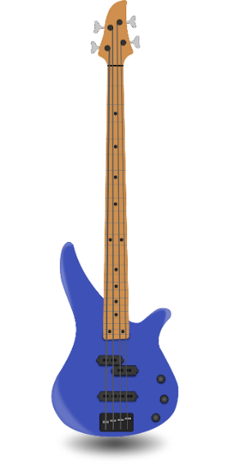
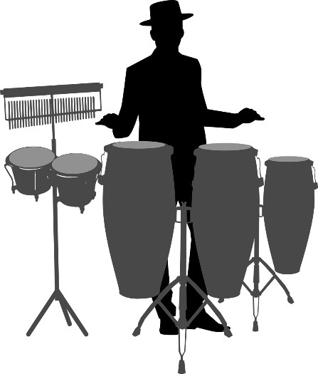
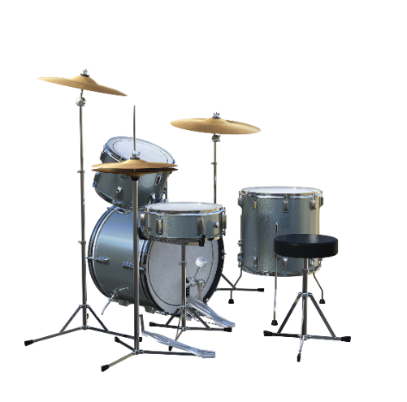
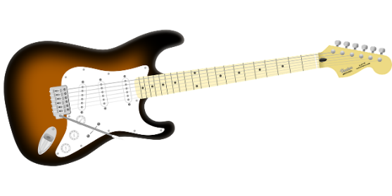
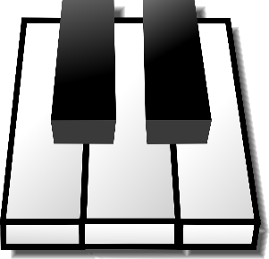


 | Guitar | Vocals | Bass | Drums | Keys | Percussion

 | Hector | Ardit | Portia | Tabby | Cristiano | Zack

Perm1 | Ardit | Tabby | Cristiano | Zack | Hector | Portia
Perm2 | Ardit | Portia | Tabby | Hector | Zack | Cristiano
Perm3 | Tabby | Zack | Cristiano | Portia | Ardit | Hector

QUESTION: How many permutations of this band be created?

Sheet1
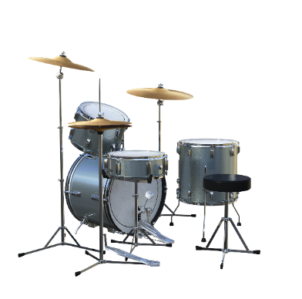
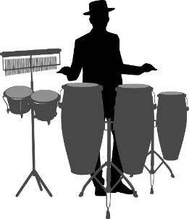
Band Members | FACTORIAL | PRODUCT AND SEQUENCE
6 | 720 | 720
Instruments | PERMUTATION
6 | 720

Possibilities


G, V, B, D, K, P
H,A,P,T,C,Z | A,T,C,H,P,Z | T,H,A,P,C,Z | C,P,T,H,A,Z
H,A,P,T,Z,C | A,T,C,H,Z,P | T,H,A,P,Z,C | C,P,T,H,Z,A
H,A,P,C,T,Z | A,T,C,P,H,Z | T,H,A,C,P,Z | C,P,T,A,H,Z
H,A,P,C,Z,T | A,T,C,P,Z,H | T,H,A,C,Z,P | C,P,T,A,Z,H
H,A,P,Z,T,C | A,T,C,Z,H,P | T,H,A,Z,P,C | C,P,T,Z,H,A

H,A,P,Z,C,T | A,T,C,Z,P,H | T,H,A,Z,C,P | C,P,T,Z,A,H
H,A,T,P,C,Z | A,T,Z,H,P,C | T,H,P,A,C,Z | C,P,Z,H,A,T
H,A,T,P,Z,C | A,T,Z,H,C,P | T,H,P,A,Z,C | C,P,Z,H,T,A
H,A,T,C,P,Z | A,T,Z,P,H,C | T,H,P,C,A,Z | C,P,Z,A,H,T
H,A,T,C,Z,P | A,T,Z,P,C,H | T,H,P,C,Z,A | C,P,Z,A,T,H
H,A,T,Z,P,C | A,T,Z,C,H,P | T,H,P,Z,A,C | C,P,Z,T,H,A
H,A,T,Z,C,P | A,T,Z,C,P,H | T,H,P,Z,C,A | C,P,Z,T,A,H
H,A,C,P,T,Z | A,C,H,P,T,Z | T,H,C,A,P,Z | C,T,H,A,P,Z
H,A,C,P,Z,T | A,C,H,P,Z,T | T,H,C,A,Z,P | C,T,H,A,Z,P
H,A,C,T,P,Z | A,C,H,T,P,Z | T,H,C,P,A,Z | C,T,H,P,A,Z
H,A,C,T,Z,P | A,C,H,T,Z,P | T,H,C,P,Z,A | C,T,H,P,Z,A
H,A,C,Z,P,T | A,C,H,Z,P,T | T,H,C,Z,A,P | C,T,H,Z,A,P
H,A,C,Z,T,P | A,C,H,Z,T,P | T,H,C,Z,P,A | C,T,H,Z,P,A
H,A,Z,P,T,C | A,C,P,H,T,Z | T,H,Z,A,P,C | C,T,A,H,P,Z
H,A,Z,P,C,T | A,C,P,H,Z,T | T,H,Z,A,C,P | C,T,A,H,Z,P
H,A,Z,T,P,C | A,C,P,T,H,Z | T,H,Z,P,A,C | C,T,A,P,H,Z
H,A,Z,T,C,P | A,C,P,T,Z,H | T,H,Z,P,C,A | C,T,A,P,Z,H
H,A,Z,C,P,T | A,C,P,Z,H,T | T,H,Z,C,A,P | C,T,A,Z,H,P
H,A,Z,C,T,P | A,C,P,Z,T,H | T,H,Z,C,P,A | C,T,A,Z,P,H
H,P,A,T,C,Z | A,C,T,H,P,Z | T,A,H,P,C,Z | C,T,P,H,A,Z
H,P,A,T,Z,C | A,C,T,H,Z,P | T,A,H,P,Z,C | C,T,P,H,Z,A
H,P,A,C,T,Z | A,C,T,P,H,Z | T,A,H,C,P,Z | C,T,P,A,H,Z
H,P,A,C,Z,T | A,C,T,P,Z,H | T,A,H,C,Z,P | C,T,P,A,Z,H
H,P,A,Z,T,C | A,C,T,Z,H,P | T,A,H,Z,P,C | C,T,P,Z,H,A
H,P,A,Z,C,T | A,C,T,Z,P,H | T,A,H,Z,C,P | C,T,P,Z,A,H
H,P,T,A,C,Z | A,C,Z,H,P,T | T,A,P,H,C,Z | C,T,Z,H,A,P
H,P,T,A,Z,C | A,C,Z,H,T,P | T,A,P,H,Z,C | C,T,Z,H,P,A
H,P,T,C,A,Z | A,C,Z,P,H,T | T,A,P,C,H,Z | C,T,Z,A,H,P
H,P,T,C,Z,A | A,C,Z,P,T,H | T,A,P,C,Z,H | C,T,Z,A,P,H
H,P,T,Z,A,C | A,C,Z,T,H,P | T,A,P,Z,H,C | C,T,Z,P,H,A
H,P,T,Z,C,A | A,C,Z,T,P,H | T,A,P,Z,C,H | C,T,Z,P,A,H
H,P,C,A,T,Z | A,Z,H,P,T,C | T,A,C,H,P,Z | C,Z,H,A,P,T
H,P,C,A,Z,T | A,Z,H,P,C,T | T,A,C,H,Z,P | C,Z,H,A,T,P
H,P,C,T,A,Z | A,Z,H,T,P,C | T,A,C,P,H,Z | C,Z,H,P,A,T
H,P,C,T,Z,A | A,Z,H,T,C,P | T,A,C,P,Z,H | C,Z,H,P,T,A
H,P,C,Z,A,T | A,Z,H,C,P,T | T,A,C,Z,H,P | C,Z,H,T,A,P
H,P,C,Z,T,A | A,Z,H,C,T,P | T,A,C,Z,P,H | C,Z,H,T,P,A
H,P,Z,A,T,C | A,Z,P,H,T,C | T,A,Z,H,P,C | C,Z,A,H,P,T
H,P,Z,A,C,T | A,Z,P,H,C,T | T,A,Z,H,C,P | C,Z,A,H,T,P
H,P,Z,T,A,C | A,Z,P,T,H,C | T,A,Z,P,H,C | C,Z,A,P,H,T
H,P,Z,T,C,A | A,Z,P,T,C,H | T,A,Z,P,C,H | C,Z,A,P,T,H
H,P,Z,C,A,T | A,Z,P,C,H,T | T,A,Z,C,H,P | C,Z,A,T,H,P
H,P,Z,C,T,A | A,Z,P,C,T,H | T,A,Z,C,P,H | C,Z,A,T,P,H
H,T,A,P,C,Z | A,Z,T,H,P,C | T,P,H,A,C,Z | C,Z,P,H,A,T
H,T,A,P,Z,C | A,Z,T,H,C,P | T,P,H,A,Z,C | C,Z,P,H,T,A
H,T,A,C,P,Z | A,Z,T,P,H,C | T,P,H,C,A,Z | C,Z,P,A,H,T
H,T,A,C,Z,P | A,Z,T,P,C,H | T,P,H,C,Z,A | C,Z,P,A,T,H
H,T,A,Z,P,C | A,Z,T,C,H,P | T,P,H,Z,A,C | C,Z,P,T,H,A
H,T,A,Z,C,P | A,Z,T,C,P,H | T,P,H,Z,C,A | C,Z,P,T,A,H
H,T,P,A,C,Z | A,Z,C,H,P,T | T,P,A,H,C,Z | C,Z,T,H,A,P
H,T,P,A,Z,C | A,Z,C,H,T,P | T,P,A,H,Z,C | C,Z,T,H,P,A
H,T,P,C,A,Z | A,Z,C,P,H,T | T,P,A,C,H,Z | C,Z,T,A,H,P
H,T,P,C,Z,A | A,Z,C,P,T,H | T,P,A,C,Z,H | C,Z,T,A,P,H
H,T,P,Z,A,C | A,Z,C,T,H,P | T,P,A,Z,H,C | C,Z,T,P,H,A
H,T,P,Z,C,A | A,Z,C,T,P,H | T,P,A,Z,C,H | C,Z,T,P,A,H
H,T,C,A,P,Z | P,H,A,T,C,Z | T,P,C,H,A,Z | Z,H,A,P,T,C
H,T,C,A,Z,P | P,H,A,T,Z,C | T,P,C,H,Z,A | Z,H,A,P,C,T
H,T,C,P,A,Z | P,H,A,C,T,Z | T,P,C,A,H,Z | Z,H,A,T,P,C
H,T,C,P,Z,A | P,H,A,C,Z,T | T,P,C,A,Z,H | Z,H,A,T,C,P
H,T,C,Z,A,P | P,H,A,Z,T,C | T,P,C,Z,H,A | Z,H,A,C,P,T
H,T,C,Z,P,A | P,H,A,Z,C,T | T,P,C,Z,A,H | Z,H,A,C,T,P
H,T,Z,A,P,C | P,H,T,A,C,Z | T,P,Z,H,A,C | Z,H,P,A,T,C
H,T,Z,A,C,P | P,H,T,A,Z,C | T,P,Z,H,C,A | Z,H,P,A,C,T
H,T,Z,P,A,C | P,H,T,C,A,Z | T,P,Z,A,H,C | Z,H,P,T,A,C
H,T,Z,P,C,A | P,H,T,C,Z,A | T,P,Z,A,C,H | Z,H,P,T,C,A
H,T,Z,C,A,P | P,H,T,Z,A,C | T,P,Z,C,H,A | Z,H,P,C,A,T
H,T,Z,C,P,A | P,H,T,Z,C,A | T,P,Z,C,A,H | Z,H,P,C,T,A
H,C,A,P,T,Z | P,H,C,A,T,Z | T,C,H,A,P,Z | Z,H,T,A,P,C
H,C,A,P,Z,T | P,H,C,A,Z,T | T,C,H,A,Z,P | Z,H,T,A,C,P
H,C,A,T,P,Z | P,H,C,T,A,Z | T,C,H,P,A,Z | Z,H,T,P,A,C
H,C,A,T,Z,P | P,H,C,T,Z,A | T,C,H,P,Z,A | Z,H,T,P,C,A
H,C,A,Z,P,T | P,H,C,Z,A,T | T,C,H,Z,A,P | Z,H,T,C,A,P
H,C,A,Z,T,P | P,H,C,Z,T,A | T,C,H,Z,P,A | Z,H,T,C,P,A
H,C,P,A,T,Z | P,H,Z,A,T,C | T,C,A,H,P,Z | Z,H,C,A,P,T
H,C,P,A,Z,T | P,H,Z,A,C,T | T,C,A,H,Z,P | Z,H,C,A,T,P
H,C,P,T,A,Z | P,H,Z,T,A,C | T,C,A,P,H,Z | Z,H,C,P,A,T
H,C,P,T,Z,A | P,H,Z,T,C,A | T,C,A,P,Z,H | Z,H,C,P,T,A
H,C,P,Z,A,T | P,H,Z,C,A,T | T,C,A,Z,H,P | Z,H,C,T,A,P
H,C,P,Z,T,A | P,H,Z,C,T,A | T,C,A,Z,P,H | Z,H,C,T,P,A
H,C,T,A,P,Z | P,A,H,T,C,Z | T,C,P,H,A,Z | Z,A,H,P,T,C
H,C,T,A,Z,P | P,A,H,T,Z,C | T,C,P,H,Z,A | Z,A,H,P,C,T
H,C,T,P,A,Z | P,A,H,C,T,Z | T,C,P,A,H,Z | Z,A,H,T,P,C
H,C,T,P,Z,A | P,A,H,C,Z,T | T,C,P,A,Z,H | Z,A,H,T,C,P
H,C,T,Z,A,P | P,A,H,Z,T,C | T,C,P,Z,H,A | Z,A,H,C,P,T
H,C,T,Z,P,A | P,A,H,Z,C,T | T,C,P,Z,A,H | Z,A,H,C,T,P
H,C,Z,A,P,T | P,A,T,H,C,Z | T,C,Z,H,A,P | Z,A,P,H,T,C
H,C,Z,A,T,P | P,A,T,H,Z,C | T,C,Z,H,P,A | Z,A,P,H,C,T
H,C,Z,P,A,T | P,A,T,C,H,Z | T,C,Z,A,H,P | Z,A,P,T,H,C
H,C,Z,P,T,A | P,A,T,C,Z,H | T,C,Z,A,P,H | Z,A,P,T,C,H
H,C,Z,T,A,P | P,A,T,Z,H,C | T,C,Z,P,H,A | Z,A,P,C,H,T
H,C,Z,T,P,A | P,A,T,Z,C,H | T,C,Z,P,A,H | Z,A,P,C,T,H
H,Z,A,P,T,C | P,A,C,H,T,Z | T,Z,H,A,P,C | Z,A,T,H,P,C
H,Z,A,P,C,T | P,A,C,H,Z,T | T,Z,H,A,C,P | Z,A,T,H,C,P
H,Z,A,T,P,C | P,A,C,T,H,Z | T,Z,H,P,A,C | Z,A,T,P,H,C
H,Z,A,T,C,P | P,A,C,T,Z,H | T,Z,H,P,C,A | Z,A,T,P,C,H
H,Z,A,C,P,T | P,A,C,Z,H,T | T,Z,H,C,A,P | Z,A,T,C,H,P
H,Z,A,C,T,P | P,A,C,Z,T,H | T,Z,H,C,P,A | Z,A,T,C,P,H
H,Z,P,A,T,C | P,A,Z,H,T,C | T,Z,A,H,P,C | Z,A,C,H,P,T
H,Z,P,A,C,T | P,A,Z,H,C,T | T,Z,A,H,C,P | Z,A,C,H,T,P
H,Z,P,T,A,C | P,A,Z,T,H,C | T,Z,A,P,H,C | Z,A,C,P,H,T
H,Z,P,T,C,A | P,A,Z,T,C,H | T,Z,A,P,C,H | Z,A,C,P,T,H
H,Z,P,C,A,T | P,A,Z,C,H,T | T,Z,A,C,H,P | Z,A,C,T,H,P
H,Z,P,C,T,A | P,A,Z,C,T,H | T,Z,A,C,P,H | Z,A,C,T,P,H
H,Z,T,A,P,C | P,T,H,A,C,Z | T,Z,P,H,A,C | Z,P,H,A,T,C
H,Z,T,A,C,P | P,T,H,A,Z,C | T,Z,P,H,C,A | Z,P,H,A,C,T
H,Z,T,P,A,C | P,T,H,C,A,Z | T,Z,P,A,H,C | Z,P,H,T,A,C
H,Z,T,P,C,A | P,T,H,C,Z,A | T,Z,P,A,C,H | Z,P,H,T,C,A
H,Z,T,C,A,P | P,T,H,Z,A,C | T,Z,P,C,H,A | Z,P,H,C,A,T
H,Z,T,C,P,A | P,T,H,Z,C,A | T,Z,P,C,A,H | Z,P,H,C,T,A
H,Z,C,A,P,T | P,T,A,H,C,Z | T,Z,C,H,A,P | Z,P,A,H,T,C
H,Z,C,A,T,P | P,T,A,H,Z,C | T,Z,C,H,P,A | Z,P,A,H,C,T
H,Z,C,P,A,T | P,T,A,C,H,Z | T,Z,C,A,H,P | Z,P,A,T,H,C
H,Z,C,P,T,A | P,T,A,C,Z,H | T,Z,C,A,P,H | Z,P,A,T,C,H
H,Z,C,T,A,P | P,T,A,Z,H,C | T,Z,C,P,H,A | Z,P,A,C,H,T
H,Z,C,T,P,A | P,T,A,Z,C,H | T,Z,C,P,A,H | Z,P,A,C,T,H
A,H,P,T,C,Z | P,T,C,H,A,Z | C,H,A,P,T,Z | Z,P,T,H,A,C
A,H,P,T,Z,C | P,T,C,H,Z,A | C,H,A,P,Z,T | Z,P,T,H,C,A
A,H,P,C,T,Z | P,T,C,A,H,Z | C,H,A,T,P,Z | Z,P,T,A,H,C
A,H,P,C,Z,T | P,T,C,A,Z,H | C,H,A,T,Z,P | Z,P,T,A,C,H
A,H,P,Z,T,C | P,T,C,Z,H,A | C,H,A,Z,P,T | Z,P,T,C,H,A
A,H,P,Z,C,T | P,T,C,Z,A,H | C,H,A,Z,T,P | Z,P,T,C,A,H
A,H,T,P,C,Z | P,T,Z,H,A,C | C,H,P,A,T,Z | Z,P,C,H,A,T
A,H,T,P,Z,C | P,T,Z,H,C,A | C,H,P,A,Z,T | Z,P,C,H,T,A
A,H,T,C,P,Z | P,T,Z,A,H,C | C,H,P,T,A,Z | Z,P,C,A,H,T
A,H,T,C,Z,P | P,T,Z,A,C,H | C,H,P,T,Z,A | Z,P,C,A,T,H
A,H,T,Z,P,C | P,T,Z,C,H,A | C,H,P,Z,A,T | Z,P,C,T,H,A
A,H,T,Z,C,P | P,T,Z,C,A,H | C,H,P,Z,T,A | Z,P,C,T,A,H
A,H,C,P,T,Z | P,C,H,A,T,Z | C,H,T,A,P,Z | Z,T,H,A,P,C
A,H,C,P,Z,T | P,C,H,A,Z,T | C,H,T,A,Z,P | Z,T,H,A,C,P
A,H,C,T,P,Z | P,C,H,T,A,Z | C,H,T,P,A,Z | Z,T,H,P,A,C
A,H,C,T,Z,P | P,C,H,T,Z,A | C,H,T,P,Z,A | Z,T,H,P,C,A
A,H,C,Z,P,T | P,C,H,Z,A,T | C,H,T,Z,A,P | Z,T,H,C,A,P
A,H,C,Z,T,P | P,C,H,Z,T,A | C,H,T,Z,P,A | Z,T,H,C,P,A
A,H,Z,P,T,C | P,C,A,H,T,Z | C,H,Z,A,P,T | Z,T,A,H,P,C
A,H,Z,P,C,T | P,C,A,H,Z,T | C,H,Z,A,T,P | Z,T,A,H,C,P
A,H,Z,T,P,C | P,C,A,T,H,Z | C,H,Z,P,A,T | Z,T,A,P,H,C
A,H,Z,T,C,P | P,C,A,T,Z,H | C,H,Z,P,T,A | Z,T,A,P,C,H
A,H,Z,C,P,T | P,C,A,Z,H,T | C,H,Z,T,A,P | Z,T,A,C,H,P
A,H,Z,C,T,P | P,C,A,Z,T,H | C,H,Z,T,P,A | Z,T,A,C,P,H
A,P,H,T,C,Z | P,C,T,H,A,Z | C,A,H,P,T,Z | Z,T,P,H,A,C
A,P,H,T,Z,C | P,C,T,H,Z,A | C,A,H,P,Z,T | Z,T,P,H,C,A
A,P,H,C,T,Z | P,C,T,A,H,Z | C,A,H,T,P,Z | Z,T,P,A,H,C
A,P,H,C,Z,T | P,C,T,A,Z,H | C,A,H,T,Z,P | Z,T,P,A,C,H
A,P,H,Z,T,C | P,C,T,Z,H,A | C,A,H,Z,P,T | Z,T,P,C,H,A
A,P,H,Z,C,T | P,C,T,Z,A,H | C,A,H,Z,T,P | Z,T,P,C,A,H
A,P,T,H,C,Z | P,C,Z,H,A,T | C,A,P,H,T,Z | Z,T,C,H,A,P
A,P,T,H,Z,C | P,C,Z,H,T,A | C,A,P,H,Z,T | Z,T,C,H,P,A
A,P,T,C,H,Z | P,C,Z,A,H,T | C,A,P,T,H,Z | Z,T,C,A,H,P
A,P,T,C,Z,H | P,C,Z,A,T,H | C,A,P,T,Z,H | Z,T,C,A,P,H
A,P,T,Z,H,C | P,C,Z,T,H,A | C,A,P,Z,H,T | Z,T,C,P,H,A
A,P,T,Z,C,H | P,C,Z,T,A,H | C,A,P,Z,T,H | Z,T,C,P,A,H
A,P,C,H,T,Z | P,Z,H,A,T,C | C,A,T,H,P,Z | Z,C,H,A,P,T
A,P,C,H,Z,T | P,Z,H,A,C,T | C,A,T,H,Z,P | Z,C,H,A,T,P
A,P,C,T,H,Z | P,Z,H,T,A,C | C,A,T,P,H,Z | Z,C,H,P,A,T
A,P,C,T,Z,H | P,Z,H,T,C,A | C,A,T,P,Z,H | Z,C,H,P,T,A
A,P,C,Z,H,T | P,Z,H,C,A,T | C,A,T,Z,H,P | Z,C,H,T,A,P
A,P,C,Z,T,H | P,Z,H,C,T,A | C,A,T,Z,P,H | Z,C,H,T,P,A
A,P,Z,H,T,C | P,Z,A,H,T,C | C,A,Z,H,P,T | Z,C,A,H,P,T
A,P,Z,H,C,T | P,Z,A,H,C,T | C,A,Z,H,T,P | Z,C,A,H,T,P
A,P,Z,T,H,C | P,Z,A,T,H,C | C,A,Z,P,H,T | Z,C,A,P,H,T
A,P,Z,T,C,H | P,Z,A,T,C,H | C,A,Z,P,T,H | Z,C,A,P,T,H
A,P,Z,C,H,T | P,Z,A,C,H,T | C,A,Z,T,H,P | Z,C,A,T,H,P
A,P,Z,C,T,H | P,Z,A,C,T,H | C,A,Z,T,P,H | Z,C,A,T,P,H
A,T,H,P,C,Z | P,Z,T,H,A,C | C,P,H,A,T,Z | Z,C,P,H,A,T
A,T,H,P,Z,C | P,Z,T,H,C,A | C,P,H,A,Z,T | Z,C,P,H,T,A
A,T,H,C,P,Z | P,Z,T,A,H,C | C,P,H,T,A,Z | Z,C,P,A,H,T
A,T,H,C,Z,P | P,Z,T,A,C,H | C,P,H,T,Z,A | Z,C,P,A,T,H
A,T,H,Z,P,C | P,Z,T,C,H,A | C,P,H,Z,A,T | Z,C,P,T,H,A
A,T,H,Z,C,P | P,Z,T,C,A,H | C,P,H,Z,T,A | Z,C,P,T,A,H
A,T,P,H,C,Z | P,Z,C,H,A,T | C,P,A,H,T,Z | Z,C,T,H,A,P
A,T,P,H,Z,C | P,Z,C,H,T,A | C,P,A,H,Z,T | Z,C,T,H,P,A
A,T,P,C,H,Z | P,Z,C,A,H,T | C,P,A,T,H,Z | Z,C,T,A,H,P
A,T,P,C,Z,H | P,Z,C,A,T,H | C,P,A,T,Z,H | Z,C,T,A,P,H
A,T,P,Z,H,C | P,Z,C,T,H,A | C,P,A,Z,H,T | Z,C,T,P,H,A
A,T,P,Z,C,H | P,Z,C,T,A,H | C,P,A,Z,T,H | Z,C,T,P,A,H

